Trang_bìa
Posts and Telecommunications Institute of Technology |  |  |  |  |  |  | Thiết kế |  | Tài liệu phát triển |  | Tên hệ thống |  | Đọc truyện tiểu thuyết |  |  |  | Người tạo |  | Bùi Phi Long | Ngày tạo |  | 2023-11-10
 |  |  |  |  |  |  |  |  |  |  |  |  |  |  |  |  | Người cập nhật |  |  | Ngày cập nhật
 |  |  |  |  |  |  |  |  |  |  | Màn hình (ID) |  | NoveCreate |  | Màn hình (Tên) |  | Màn hình đăng tiểu thuyết

 | Website đọc truyện tiểu thuyết Tài liệu phát triển hệ thống

 | Version 1.0

 |  |  |  |  |  |  |  |  |  | 1. Mục đích |  |  | 7. Giao diện màn hình
 |  |  |  |  |  |  |  |  |  | 2. Giới hạn hoạt động |  |  | 8. Danh sách hạng mục
 |  |  |  |  |  |  |  |  |  | 3. Giới hạn hệ thống |  |  | 9. Khái quát chức năng
 |  |  |  |  |  |  |  |  |  | 4. Chức năng liên quan |  |  | 10. Xử lý chi tiết
 |  |  |  |  |  |  |  |  |  | 5. Không bao gồm
 |  |  |  |  |  |  |  |  |  | 6. Sơ đồ

Posts and Telecommunications Institute of Technology |  |  |  |  |  |  | Thiết kế |  | Tài liệu phát triển |  | Tên hệ thống |  | Đọc truyện tiểu thuyết |  |  |  | Người tạo |  | Bùi Phi Long | Ngày tạo |  | 2023-11-10
 |  |  |  |  |  |  |  |  |  |  |  |  |  |  |  |  | Người cập nhật |  |  | Ngày cập nhật
 |  |  |  |  |  |  |  |  |  |  | Màn hình (ID) |  | NovelCreate |  | Màn hình (Tên) |  | Màn hình đăng tiểu thuyết

 | Lịch sử chỉnh sửa

 | Ver |  | Ngày cập nhật |  |  | Nội dung cập nhật |  |  |  |  |  |  | Người cập nhật
 |  |  |  |  |  |  |  |  |  |  |  |  |  | Ngày duyệt |  | Người duyệt |  | Ngày duyệt |  |  | Người duyệt
 | 1 |  | 2023-10-11 |  |  | Tạo mới |  |  |  |  |  |  | Bùi Phi Long

Posts and Telecommunications Institute of Technology |  |  |  |  |  |  | Thiết kế |  | Tài liệu phát triển |  | Tên hệ thống |  | Đọc truyện tiểu thuyết |  |  |  | Người tạo |  | Bùi Phi Long | Ngày tạo |  | 2023-11-10
 |  |  |  |  |  |  |  |  |  |  |  |  |  |  |  |  | Người cập nhật |  |  | Ngày cập nhật
 |  |  |  |  |  |  |  |  |  |  | Màn hình (ID) |  | NovelCreate |  | Màn hình (Tên) |  | Màn hình đăng tiểu thuyết

 | 1. Mục đích
 |  | - Dùng để người dùng đăng tiểu thuyết vào hệ thống
 |  | - Người sử dụng nhập dữ liệu tiểu thuyết: tiêu đề, mô tả, thể loại, tác giả, ảnh bìa
 |  | - Sau khi nhấn nút "Lưu", trường hợp phát sinh lỗi thì hiển thị thông báo lỗi, ngược lại di chuyển đến màn hình danh sách tiểu thuyết đã đăng

 | 2. Giới hạn hoạt động
 |  | Không có

 | 3. Giới hạn hệ thống
 |  | Không có

 | 4. Chức năng liên quan
 |  | Không có

 | 5. Không bao gồm
 |  | Không có

Posts and Telecommunications Institute of Technology |  |  |  |  |  |  | Thiết kế |  | Tài liệu phát triển |  | Tên hệ thống |  | Đọc truyện tiểu thuyết |  |  |  | Người tạo |  | Bùi Phi Long | Ngày tạo |  | 2023-11-10
 |  |  |  |  |  |  |  |  |  |  |  |  |  |  |  |  | Người cập nhật |  |  | Ngày cập nhật
 |  |  |  |  |  |  |  |  |  |  | Màn hình (ID) |  | NovelCreate |  | Màn hình (Tên) |  | Màn hình đăng tiểu thuyết

 | 6. Sơ đồ
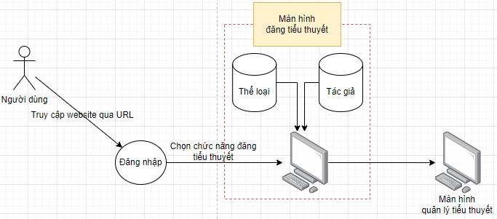

 | Table

 |  |  | № | Loại | Tên |  |  |  |  |  | I/O | Ghi chú
 |  |  | 1 | L | Genre |  |  | Table quản lý thể loại |  |  | O
 |  |  | 2 | L | Author |  |  | Table quản lý tác giả |  |  | O
 |  |  | 4 | M | Novel |  |  | Table quản lý tiểu thuyết |  |  | I
 |  |  | 5
 |  |  | 6
 |  |  | 7
 |  |  | 8
 |  |  | 9
 |  |  | 10

 |  |  |  | ※ Loại (M: Master / T: Transaction table / Ⅰ: INI file / W: work table / V: view / S: stored procedures / L: SQL loader / F: file)

Thiết_kế
Posts and Telecommunications Institute of Technology |  |  |  |  |  |  | Thiết kế |  |  |  | Tài liệu phát triển |  |  |  | Tên hệ thống |  |  |  | Đọc truyện tiểu thuyết |  |  |  |  | Người tạo | Bùi Phi Long | Ngày tạo | 2023-11-10
 |  |  |  |  |  |  |  |  |  |  |  |  |  |  |  |  |  |  |  |  |  |  |  | Người cập nhật |  | Ngày cập nhật
 |  |  |  |  |  |  |  |  |  |  |  |  |  |  | Màn hình (ID) |  |  |  | NoveCreate |  | Màn hình (Tên) |  |  | Màn hình đăng tiểu thuyết

 | 7. Giao diện màn hình

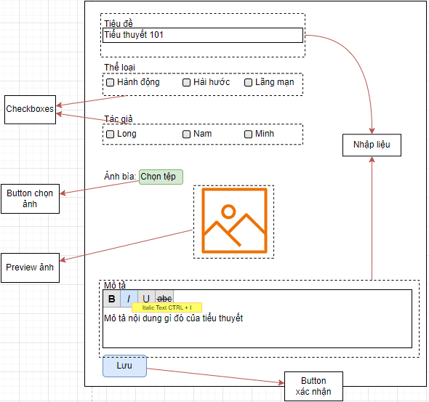

Posts and Telecommunications Institute of Technology |  |  |  |  |  |  | Thiết kế |  |  |  | Tài liệu phát triển |  |  |  | Tên hệ thống |  |  |  | Đọc truyện tiểu thuyết |  |  |  |  | Người tạo | Bùi Phi Long | Ngày tạo | 2023-11-10
 |  |  |  |  |  |  |  |  |  |  |  |  |  |  |  |  |  |  |  |  |  |  |  | Người cập nhật |  | Ngày cập nhật
 |  |  |  |  |  |  |  |  |  |  |  |  |  |  | Màn hình (ID) |  |  |  | NoveCreate |  | Màn hình (Tên) |  |  | Màn hình đăng tiểu thuyết

 | 8. Danh sách hạng mục

 |  | [Vùng nhập]
 |  | № | Tên hạng mục |  |  |  | Loại dữ liệu |  | Độ dài |  |  | Bắt buộc |  | I/O | Control |  |  | Format |  | Ghi chú
 |  | 1 | Tiêu đề |  |  |  | Chuỗi chữ |  |  | 100 |  |  | Y | In | Textbox
 |  | 2 | Mô tả |  |  |  | Chuỗi chữ |  |  | 1000 |  |  | Y | In | Textbox |  |  | HTML

 |  | [Vùng nút]
 |  | № | Tên hạng mục |  |  |  |  |  | Control |  |  |  |  |  |  | Ghi chú
 |  | 1 | Chọn ảnh |  |  |  |  |  | Button
 |  | 2 | Lưu |  |  |  |  |  | Button

 |  | [Vùng chọn]
 |  | № | Tên hạng mục |  |  |  |  |  | Control |  |  |  |  |  |  | Ghi chú
 |  | 1 | Thể loại |  |  |  |  |  | Checkbox
 |  | 2 | Tác giả |  |  |  |  |  | Checkbox

Posts and Telecommunications Institute of Technology |  |  |  |  |  |  | Thiết kế |  |  |  | Tài liệu phát triển |  |  |  | Tên hệ thống |  |  |  | Đọc truyện tiểu thuyết |  |  |  |  | Người tạo | Bùi Phi Long | Ngày tạo | 2023-11-10
 |  |  |  |  |  |  |  |  |  |  |  |  |  |  |  |  |  |  |  |  |  |  |  | Người cập nhật |  | Ngày cập nhật
 |  |  |  |  |  |  |  |  |  |  |  |  |  |  | Màn hình (ID) |  |  |  | NoveCreate |  | Màn hình (Tên) |  |  | Màn hình đăng tiểu thuyết

 | 9. Khái quát chức năng
 |  | (1) Hiển thị ban đầu
 |  |  | 1. Hiển thị màn hình ở trạng thái ban đầu
 |  |  | 2. Load dữ liệu thể loại
 |  |  | 3. Load dữ liệu tác giả

 |  | (2) Xử lý thêm tiểu thuyết
 |  |  | 1. Nhấn nút "Lưu" thì thực hiện xử lý thêm tiểu thuyết
 |  |  | 2. Thêm tiểu thuyết thành công chuyển sang màn hình danh sách tiểu thuyết
 |  |  | trường hợp phát sinh lỗi thì hiển thị nội dung lỗi, không thực hiện di chuyển màn hình

Posts and Telecommunications Institute of Technology |  |  |  |  |  |  | Thiết kế |  |  |  | Tài liệu phát triển |  |  |  | Tên hệ thống |  |  |  | Đọc truyện tiểu thuyết |  |  |  |  | Người tạo | Bùi Phi Long | Ngày tạo | 2023-11-10
 |  |  |  |  |  |  |  |  |  |  |  |  |  |  |  |  |  |  |  |  |  |  |  | Người cập nhật |  | Ngày cập nhật
 |  |  |  |  |  |  |  |  |  |  |  |  |  |  | Màn hình (ID) |  |  |  | NoveCreate |  | Màn hình (Tên) |  |  | Màn hình đăng tiểu thuyết

 | 10. Xử lý chi tiết
 |  | (1) Hiển thị ban đầu
 |  |  | 1. Thực hiện khởi tạo màn hình ban đầu

 |  |  |  | [Vùng nhập]
 |  |  |  | № | Tên hạng mục |  |  |  | Nội dung hiển thị |  |  |  |  |  |  |  |  |  |  | Giá trị |  |  | Sử dụng |  | Ghi chú
 |  |  |  | 1 | Tiêu đề |  |  |  | Tiêu đề |  |  |  |  |  |  |  |  |  |  | Blank |  |  | Có thể
 |  |  |  | 2 | Mô tả |  |  |  | Mô tả |  |  |  |  |  |  |  |  |  |  | Blank |  |  | Có thể

 |  |  |  | [Vùng nút]
 |  |  |  | № | Tên hạng mục |  |  |  | Nội dung hiển thị |  |  |  |  |  |  |  |  |  |  | Giá trị |  |  | Sử dụng |  | Ghi chú
 |  |  |  | 1 | Lưu |  |  |  | Lưu |  |  |  |  |  |  |  |  |  |  |  |  |  | Có thể
 |  |  |  | 2 | Chọn ảnh |  |  |  | Chọn ảnh |  |  |  |  |  |  |  |  |  |  | Blank |  |  | Có thể

 |  |  |  | [Vùng chọn]
 |  |  |  | № | Tên hạng mục |  |  |  | Nội dung hiển thị |  |  |  |  |  |  |  |  |  |  | Giá trị |  |  | Sử dụng |  | Ghi chú
 |  |  |  | 1 | Chọn thể loại |  |  |  | Tên thể loại |  |  |  |  |  |  |  |  |  |  | Load từ Bảng quản lý thể loại |  |  | Có thể |  | /api/admin/category
 |  |  |  | 2 | Chọn tác giả |  |  |  | Tên tác giả |  |  |  |  |  |  |  |  |  |  | Load từ Bảng quản lý tác giả |  |  | Có thể |  | /api/admin/author

 |  | (2) Xử lý đăng tiểu thuyết
 |  |  | 1. Nhấn nút "Chọn ảnh" thì thực hiện mở cửa sổ window explorer trên máy người dùng.
 |  |  |  | - Sau khi người dùng hoàn tất chọn ảnh, phần mềm sẽ hiển thị ảnh đã chọn của người dùng

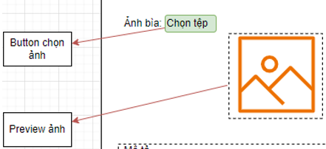

 |  |  | 2. Nhấn nút "Lưu" thì thực hiện xử lý.
 |  |  | 3. Xử lý check
 |  |  |  | a. Check hạng mục
 |  |  |  | № | Tên hạng mục |  |  |  | Nội dung check |  |  |  |  |  |  |  |  |  |  |  |  | Message
 |  |  |  | 1 | Tiêu đề |  |  |  | Trường hợp chưa nhập, báo lỗi |  |  |  |  |  |  |  |  |  |  |  |  | VALIDATION_NOVEL_TITLE |  |  |  |  |  | "Tiêu đề không được để trống"
 |  |  |  | 2 | Mô tả |  |  |  | Trường hợp chưa nhập, báo lỗi |  |  |  |  |  |  |  |  |  |  |  |  | VALIDATION_NOVEL_DESC |  |  |  |  |  | "Mô tả không được để trống"
 |  |  |  | 3 | Thể loại |  |  |  | Trường hợp chưa chọn ít nhất 1 thể loại, báo lỗi |  |  |  |  |  |  |  |  |  |  |  |  | VALIDATION_NOVEL_GENRE |  |  |  |  |  | "Hãy chọn ít nhất 1 thể loại"
 |  |  |  | 4 | Tác giả |  |  |  | Trường hợp chưa chọn ít nhất 1 tác giả, báo lỗi |  |  |  |  |  |  |  |  |  |  |  |  | VALIDATION_NOVEL_AUTHOR |  |  |  |  |  | "Hãy chọn ít nhất 1 tác giả"
 |  |  |  | 5 | Ảnh bìa |  |  |  | Trường hợp chưa chọn ảnh, báo lỗi |  |  |  |  |  |  |  |  |  |  |  |  | VALIDATION_NOVEL_COVER |  |  |  |  |  | "Hãy chọn ảnh bìa"
 |  |  |  | 6 | Tiêu đề |  |  |  | Trường hợp nhập số |  |  |  |  |  |  |  |  |  |  |  |  | VALIDATION_TEXT_ONLY |  |  |  |  |  | "Chỉ chấp nhận chuỗi"
 |  |  |  | 7 | Mô tả |  |  |  | Trường hợp nhập số |  |  |  |  |  |  |  |  |  |  |  |  | VALIDATION_TEXT_ONLY |  |  |  |  |  | "Chỉ chấp nhận chuỗi"

 |  |  | 4. Xử lý đăng truyện |  |  |  | /service/impl/PostService
 |  |  |  | Đối tượng |  |  |  | Truy xuất
 |  |  |  | Novel |  |  |  |  | Novel.title |  |  |  |  |  |  |  | ＝ | [Vùng nhập].text.toString()
 |  |  |  |  |  |  |  |  | Novel.description |  |  |  |  |  |  |  | ＝ | [Vùng nhập].text.toString()
 |  |  |  |  |  |  |  |  | Novel.genreId |  |  |  |  |  |  |  | ＝ | categoryServices.getCategories()
 |  |  |  |  |  |  |  |  | Novel.authorId |  |  |  |  |  |  |  | ＝ | authorService.getAuthors()
 |  |  |  |  |  |  |  |  | Novel.thumbnail |  |  |  |  |  |  |  | = | saveThumbnail(PostDTO, postEntity)
 |  |  |  |  |  |  |  |  | Novel.Score |  |  |  |  |  |  |  | = | postEntity.setScore(0f);
 |  |  |  |  |  |  |  |  | Novel.View |  |  |  |  |  |  |  | = | postEntity.setView(0L);
 |  |  |  |  |  |  |  |  | Novel.datepost |  |  |  |  |  |  |  | ＝ | Date.now()
 |  |  |  |  |  |  |  |  | Novel.userId |  |  |  |  |  |  |  | ＝ | SecurityUtils.getPrincipal().getUsername()

 |  |  |  | Thông báo |  | Trường hợp |  |  |  |  |  |  |  |  |  |  |  |  |  |  |  | Message Code
 |  |  |  | SUCCESS |  | Đăng truyện thành công, chờ duyệt |  |  |  |  |  |  |  |  |  |  |  |  |  |  |  | INSERT_SUCCESS
 |  |  |  | FAIL |  | Đăng truyện thất bạii |  |  |  |  |  |  |  |  |  |  |  |  |  |  |  | INSERT_FAILED

